はじめに
（過誤申立て依頼書の作成・提出にあたって）
１．国保連合会へ電子請求し支払決定された請求を取下げする場合に、名古屋市へ提出する申立書です。
２．提出されるExcelデータは、名称を「事業所番号＋事業所名.xls」としてください。
例 「2310000000」「なごや生活介護事業所」の場合、「2310000000なごや生活介護事業所.xlsx」とする
３．提出された「過誤申し立て依頼書」を名古屋市で確認の上、国保連合会へ過誤申立てします。
４．明細書情報に合わせて実績記録票情報も取り下げされます。
５．利用者負担額上限額管理票情報については上限管理者による修正・取消処理が必要です。（この依頼書ではできません。）
６．依頼対象者が15件以上となる場合には、行を追加してご提出ください。
７．障害児の場合は、受給者証に記載されている保護者及び対象児童の両方の氏名を記載してください。
８．過誤申立て依頼書は、オンラインフォームにてご提出ください。
【URL】 | https://ttzk.graffer.jp/city-nagoya/smart-apply/apply-procedure-alias/syogaikago
９．過誤申立て依頼書の名古屋市障害者支援課認定支払担当への提出期限は、再請求を行う前月末です。
10．依頼対象者が50件以上となる場合は、事務処理上、事前に名古屋市障害者支援課認定支払担当（052-972-2602）まで連絡してください。
※名古屋市では基本的に、過誤取り下げと再請求を同月に行うこととしております。

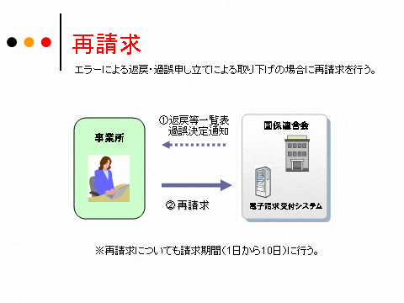

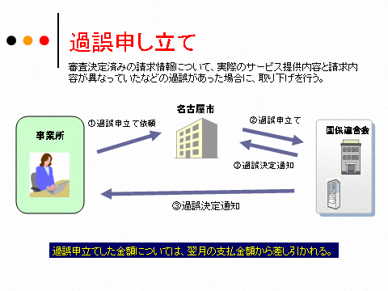

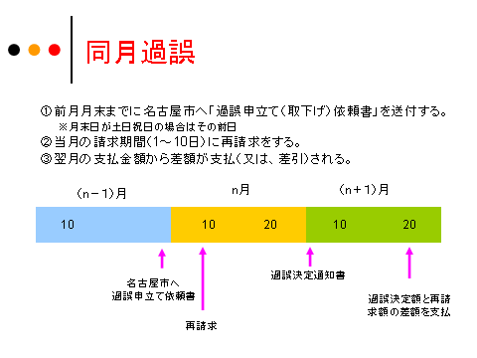

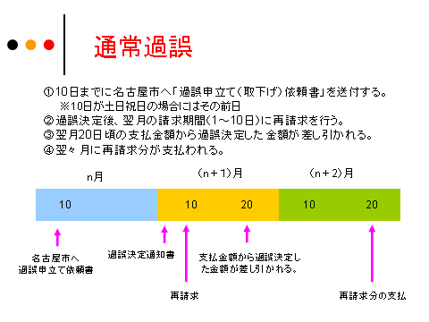

過誤申立て依頼書
過誤申立て（取り下げ）依頼書（介護給付費、訓練等給付費、地域相談支援給付費等請求・計画相談支援給付費請求）
（あて先）名古屋市長
 |  |  |  |  |  | 申立年月日 |  | 令和 年 月 日

 |  |  |  |  | （請求事業者）
 |  |  |  |  |  | 事業所番号
 |  |  |  |  |  | 事業所名
 |  |  |  |  |  | 事業所所在地
 |  |  |  |  |  | 連絡先
 |  |  |  |  |  | 担当者名

【様式番号】
10：介護給付費・訓練等給付費等明細書（様式第二） GH,CH以外
11：介護給付費・訓練等給付費等明細書（様式第三） GH,CH
12：地域相談支援給付費明細書（様式第五）
21：計画相談支援給付費請求書（様式第四）・・・提供年月が平成24年4月から平成30年3月まで使用
22：計画相談支援給付費明細書（様式第六）・・・提供年月が平成30年4月以降使用
30：特例介護給付費・特例訓練等給付費明細書（様式第十二）
50：地域生活支援事業明細書等
【過誤事由記載例】
１：実績記録内容に請求漏れがあったため。
２：提供していないサービスを誤って過請求したため。
３：運営指導により過誤請求が判明したため（運営指導の指摘内容を備考欄に記載）
４：モニタリング設定月ではなかったため
５：計画相談支援について一連の流れであり、継続サービスの請求ができなかったため
６：上限管理結果票の修正があったため
７：その他（詳細を備考欄に記載）

【申立理由番号】
02：請求誤りによる実績取り下げ
32：提供実績記録票誤りによる実績の取り下げ
33：上限の誤りによる実績取り下げ

 | 事業者番号 | 受給者番号 | 利用者氏名 | サービス 提供年月 | 様式 番号 | 申立理由 番号 | 過誤事由 番号 | 備考
 | 0
 | 0
 | 0
 | 0
 | 0
 | 0
 | 0
 | 0
 | 0
 | 0
 | 0
 | 0
 | 0
 | 0
 | 0
 | 0
 | 0
 | 0
 | 0
 | 0
 | 0
 | 0
 | 0
 | 0
 | 0
 | 0
 | 0
 | 0
 | 0
 | 0

過誤申立て依頼書 (2)
申立年月日を入力します。
過誤申立て（取り下げ）依頼書（介護給付費、訓練等給付費、地域相談支援給付費等請求・計画相談支援給付費請求）
（あて先）名古屋市長
 |  |  |  |  |  | 申立年月日 |  | 令和 年 月 日

事業所番号、事業者及び事業所の名称を入力します。
 |  |  |  |  | （請求事業者）
 |  |  |  |  |  | 事業所番号 |  | 2310000000
 |  |  |  |  |  | 事業所名 |  | 〇〇ヘルパーステーション
 |  |  |  |  |  | 事業所所在地 |  | 名古屋市中区三の丸３丁目１－１
 |  |  |  |  |  | 連絡先 |  | 052-972-2639
 |  |  |  |  |  | 担当者名 |  | ●● 〇〇
【様式番号】
10：介護給付費・訓練等給付費等明細書（様式第二） GH,CH以外
11：介護給付費・訓練等給付費等明細書（様式第三） GH,CH
12：地域相談支援給付費明細書（様式第五）
21：計画相談支援給付費請求書（様式第四）・・・提供年月が平成24年4月から平成30年3月まで使用
22：計画相談支援給付費明細書（様式第六）・・・提供年月が平成30年4月以降使用
30：特例介護給付費・特例訓練等給付費明細書（様式第十二）
50：地域生活支援事業明細書等
【過誤事由記載例】
１：実績記録内容に請求漏れがあったため。
２：提供していないサービスを誤って過請求したため。
３：運営指導により過誤請求が判明したため（運営指導の指摘内容を備考欄に記載）
４：モニタリング設定月ではなかったため
５：計画相談支援について一連の流れであり、継続サービスの請求ができなかったため
６：上限管理結果票の修正があったため
７：その他（詳細を備考欄に記載）

【申立理由番号】
02：請求誤りによる実績取り下げ
32：提供実績記録票誤りによる実績の取り下げ
33：上限の誤りによる実績取り下げ

 | 事業者番号 | 受給者番号 | 利用者氏名 | サービス 提供年月 | 様式 番号 | 申立理由 番号 | 過誤事由 | 備考
 | 2310000000 | 0000000001 | 請求 太郎 | 令和２年４月 | 10 | 02 | 2
 | 2310000000 | 0000000003 | 請求 次郎 | 令和２年４月 | 10 | 02 | 2
①依頼対象が複数月にわたる場合は提供年月の古い順にした上で、②同じ提供月の中では受給者証番号の小さい順に入力してください。
 | 2310000000 | 0000000005 | 名古屋 花子 | 令和２年４月 | 10 | 02 | 2
 | 2310000000 | 0000000001 | 請求 太郎 | 令和２年５月 | 10 | 02 | 2
 | 2310000000 | 0000000002 | 請求 三郎 | 令和２年５月 | 10 | 02 | 2
 | 2310000000 | 0000000003 | 請求 次郎 | 令和２年５月 | 10 | 02 | 2
 | 2310000000 | 0000000005 | 名古屋 花子 | 令和２年５月 | 10 | 02 | 2
 | 2310000000 | 0000000001 | 請求 太郎 | 令和２年６月 | 10 | 02 | 2
 | 2310000000 | 0000000006 | 福祉 なご | 令和２年６月 | 10 | 32 | 1
 | 2310000000 | 0000000003 | 請求 次郎 | 令和２年７月 | 10 | 32 | 7 | 加算の算定を誤ったため

受給者番号の列は数式が入っているので触らないでください。
サービスの利用者名（児童の場合は児童氏名）を入力します。
様式番号・申立理由番号を選択します。
※欄外に示している番号のうち該当するものを入力します。
過誤事由について、該当する番号を欄外に示している選択肢から選択します。「３：運営指導により過誤請求が判明したため」又は「７：その他」を選択した場合は、詳細を備考欄に入力します。

記入欄が不足する場合は、適宜行を追加してください。
50件以上の過誤を希望する場合は、障害者支援課認定支払担当の審査担当（電話：052-972-2602）に提出する前にご連絡ください。

